Canva
Tablero de diseño de marca | Plantillas para RRSS

➡️ En Canva, emplee la plantilla para crear su logo, configure el kit de marca con la paleta de colores (puede apoyarse inicialmente en el sitio web coolors, para generar la paleta e identificar los colores hexadecimales). Abra una plantilla de diseño de marca e incorpore: el logo, la tipografía, la paleta de colores, elementos gráficos y fotografías, relacionados con la identidad visual de su idea de negocio o emprendimiento. | ➡️ En Canva, cree diseños para las redes sociales de su idea de negocio o emprendimiento y conserve la identidad visual de acuerdo a lo establecido en el tablero de diseño de marca. Apóyese en las plantillas con formato para: Historias, Post o Reel y de acuerdo a las siguientes solicitudes seleccione dos temas para diseñar:

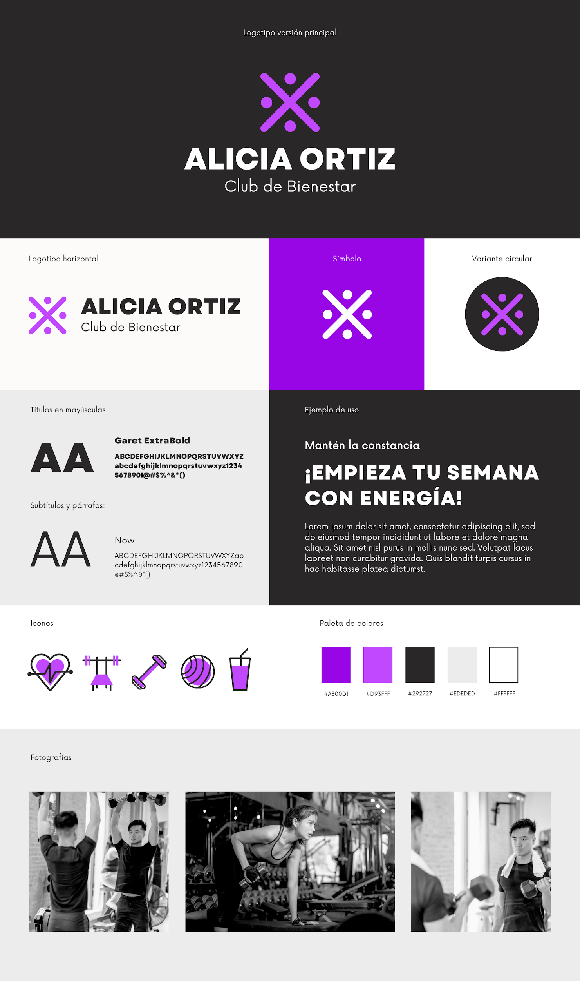
 | ✅ Lanzar el nuevo producto

 | ✅ Captar nuevos clientes

 | ✅ Aumentar ventas

 | ✅ Fidelización de los clientes

 | ✅ Aumentar el engagement

 | ✅ Educar el público objetivo

